Лист1
Проверка | Результат | Примечание | Скриншот ошибки кода
Отсутствие блокирующих ошибок в консоли при запуске бота. | Ок
Команды /start, /help, /values функционируют и выводят заданные сообщения в Telegramm. | Ок
Конвертация валют при корректном вводе данных. | Fail |  | 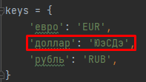
Расчет любого колличества стоимости валют указанного пользователем. | Fail
Соответствие формулы расчета. | Ок
Подсказка при некорректном количесве элеменов в запросе. | Ок
Подсказка при вводе некоректной валюты. | Ок
Подсказка при вводе одинаковой валюты дважды. | Ок
Подсказки при ошибке пользователя и системы. | Ок

